상품제안서
5단 8K 원형캡슐우산 + 160g타올세트 굿즈세트 | 상품코드: S46391

 |  |  |  |  |  |  | 02-713-8555 | www.synergygift.co.kr
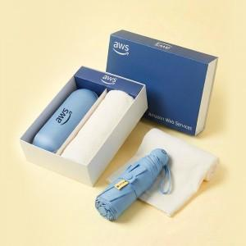

【상세/제작정보】 | <span style="font-size: 14pt;"></span><span style="font-size: 18.6667px;">※ 자수인쇄, 글자 15자 기준(난이도, 크기, 글자수에 따라 비용 추가 변동 됩니다)</span><span style="font-size: 14pt;"></span>

【인쇄/포장옵션】 | [우산] 손잡이풀칼라, [우산] DTF필름전사, [타올] 자수 / 포장불가능

【공급단가】 | 수량 | 20~ | 100~ | 300~ | 500~ | 1,000~
*VAT별도 | 단가 | 18,400원 | 16,700원 | 16,000원 | 15,700원 | 15,680원

【상품 URL】 | https://www.synergygift.co.kr:443/src/goods_detail.php?gdno=46391

